상품제안서
밸류엠 PD 22.5W 고속 CP 접이식 도킹 보조배터리 6800mAh | 상품코드: S46376

 |  |  |  |  |  |  | 02-713-8555 | www.synergygift.co.kr
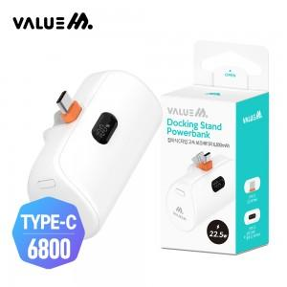

【상세/제작정보】

【인쇄/포장옵션】 | 레이저 / 포장지포장

【공급단가】 | 수량 | 50~ | 100~ | 500~ | 1,000~ | 3,000~
*VAT별도 | 단가 | 9,360원 | 9,140원 | 8,850원 | 8,420원 | 8,130원

【상품 URL】 | https://www.synergygift.co.kr:443/src/goods_detail.php?gdno=46376

